Sheet1
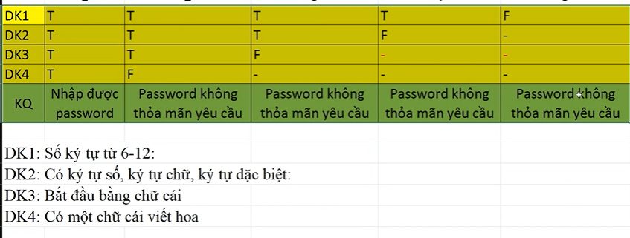
Test ID | Mô tả test case | Dữ liệu đầu vào | Bước test | Kết quả mong đợi | Kết quả thực tế | Kết quả test
TC1 | Nhập password | Password: Huy1234@ | Bước 1: Nhập password Bước 2: Enter | Nhập được password | Nhập được password | Pass
TC2 | Nhập password | Password: Huy1234@ | Bước 1: Nhập password Bước 2: Enter | Nhập được password | Password không thỏa mãn yêu cầu | Fail
TC3 | Nhập password | Password: huy1234@ | Bước 1: Nhập password Bước 2: Enter | Password không thỏa mãn yêu cầu | Password không thỏa mãn yêu cầu | Pass
Tc4 | Nhập password | Password: huy1234@ | Bước 1: Nhập password Bước 2: Enter | Password không thỏa mãn yêu cầu | Nhập được password | Fail
TC5 | Nhập password | Password:1234huy@ | Bước 1: Nhập password Bước 2: Enter | Password không thỏa mãn yêu cầu | Password không thỏa mãn yêu cầu | Pass
TC6 | Nhập password | Password:1234huy@ | Bước 1: Nhập password Bước 2: Enter | Password không thỏa mãn yêu cầu | Nhập được password | Fail
TC7 | Nhập password | Password:1234huy | Bước 1: Nhập password Bước 2: Enter | Password không thỏa mãn yêu cầu | Password không thỏa mãn yêu cầu | Pass
TC8 | Nhập password | Password:1234huy | Bước 1: Nhập password Bước 2: Enter | Password không thỏa mãn yêu cầu | Nhập được password | Fail
TC9 | Nhập password | Password:123h@ | Bước 1: Nhập password Bước 2: Enter | Password không thỏa mãn yêu cầu | Password không thỏa mãn yêu cầu | Pass
TC10 | Nhập password | Password:123h@ | Bước 1: Nhập password Bước 2: Enter | Password không thỏa mãn yêu cầu | Nhập được password | Fail

